상품제안서
바이저고급메탈볼펜 | 상품코드: F04632

 |  |  |  |  |  | 02-412-0044 | www.easy1.co.kr
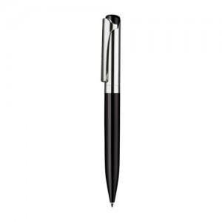 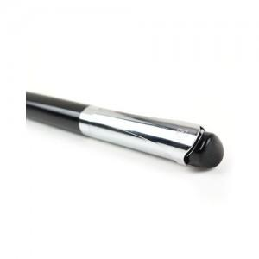 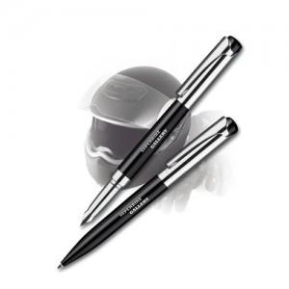

【상세/제작정보】 | 금속 클립이 튼튼하며 부드럽게 작동 세나토가 개발한 G2타입의 고급 볼펜심

【인쇄/포장옵션】 | 레이저 / 포장지포장

【공급단가】 | 수량 | 50~ | 300~ | 1,000~ | 2,000~
*VAT별도 | 단가 | 32,400원 | 31,200원 | 30,000원 | 28,800원

【상품 URL】 | https://dev.easy1.co.kr:443/src/goods_detail.php?gdno=4632

